Sheet1
KUDU
 | 速度快
 | SQL、使用简单

 | HDFS
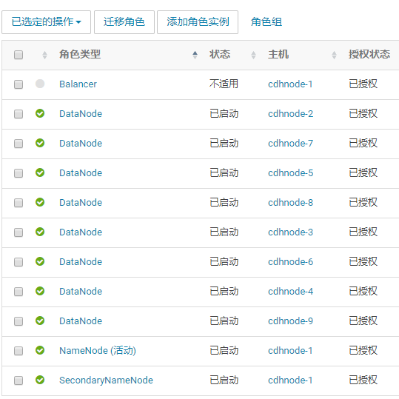

 | Kafka


 | Kudu
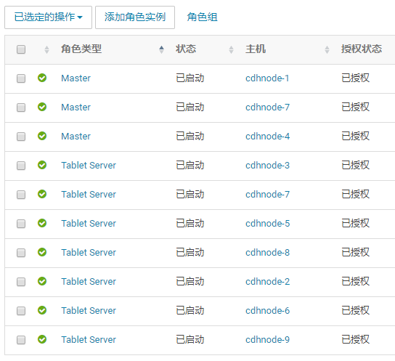

 | Impala
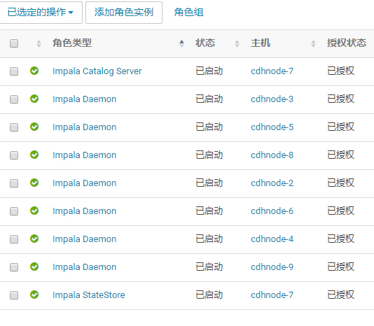

 | Yarn
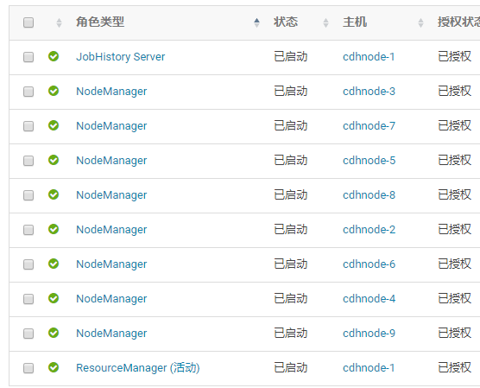

 | Flume

 | flume-2

 | flume-3

